Sheet1
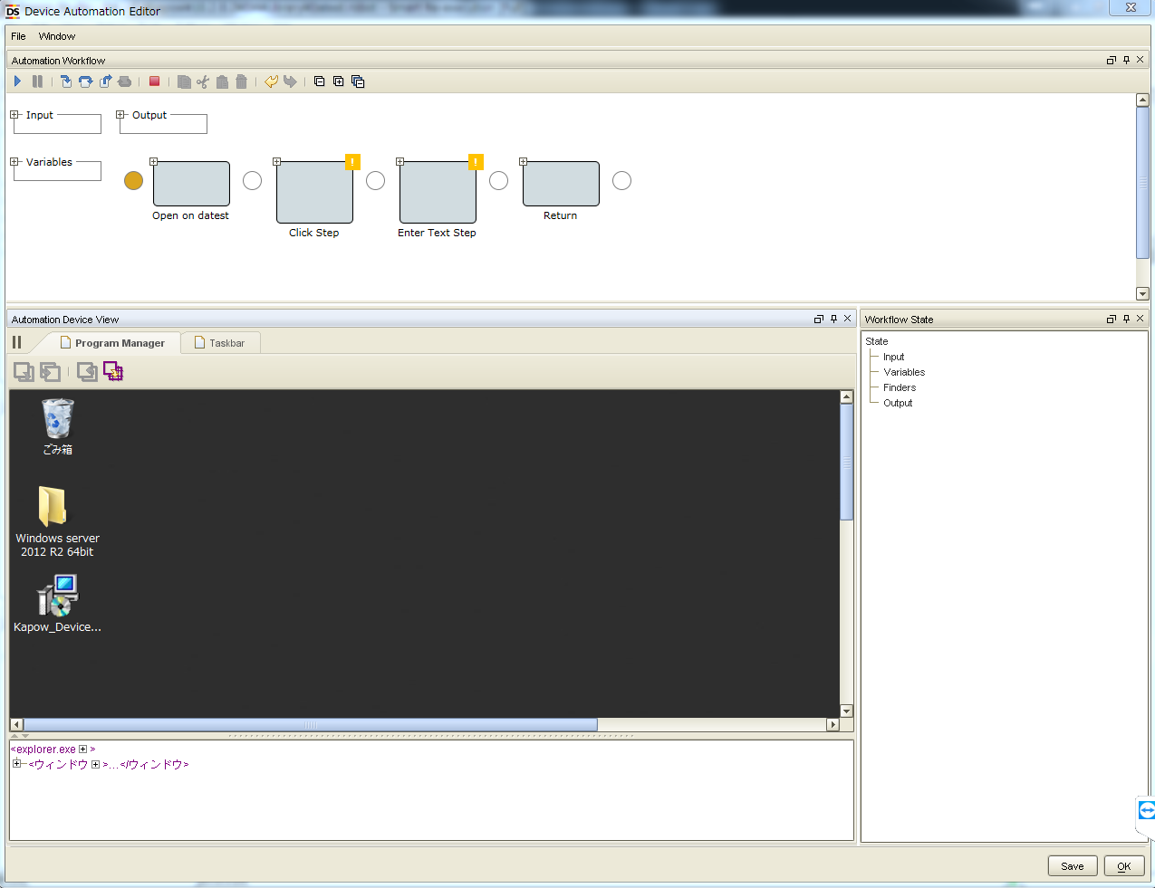
DA側のPCは手順1-5に従って配置し、MC側のPCは手順6-8に従って配置します。

1、MCを起動する

2、ステムに従って、適切なパッチをインストールする
URL： | https://support.microsoft.com/ja-jp/help/2999226/update-for-universal-c-runtime-in-windows
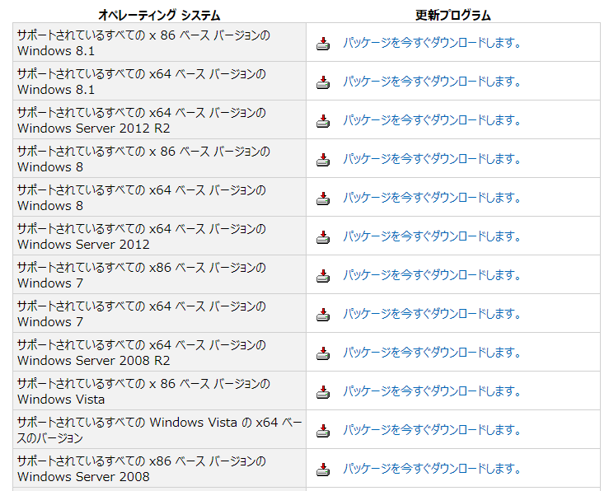

3、Device Automation Serviceをインストールし、起動する
URL： | http://bizrobo.com/download/inst/kpw10.2/Kapow_DeviceAutomation_10.2.0.3_x32.zip

4、サーバーとPCの接続を配置する

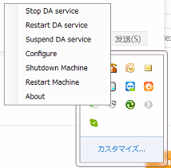
配置する

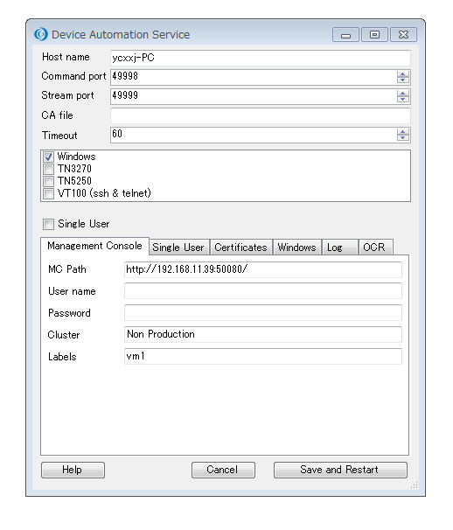
DA側のPC名
MC側のIPあるいはPC名を入力する
「Non Production」を入力する
任意に記入する
クリック

5、起動に成功すると、ステータスバーのアイコンが青色に変わる
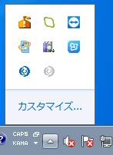

6、Robot Cconfiigurationをクリックして、Design ModeはSmart Re-execution(Full)を選択する。
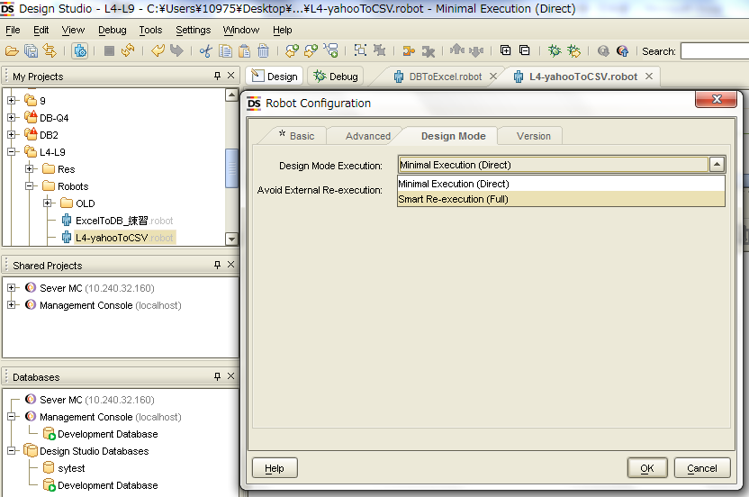
1、クリック
3、クリック
2、選択する

7、MCを起動し、Design Studioのプロジェクトで、新しいAutomation Device Mappingを作成する
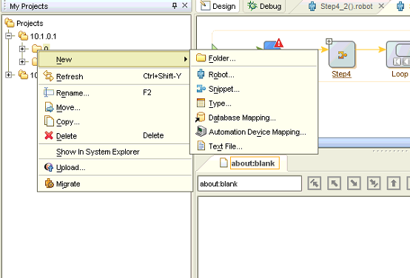
Automation Device Mappingを新設する

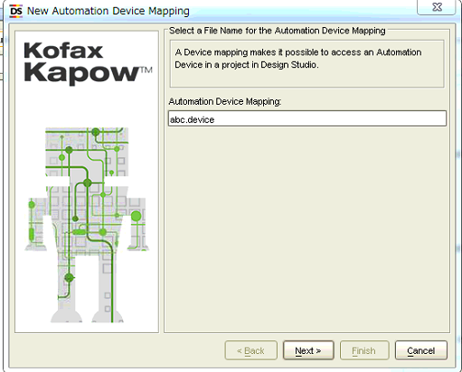
Mapping name：abc
クリック

ClusterとLablesはDevice Automation Service中の設定値と同じ

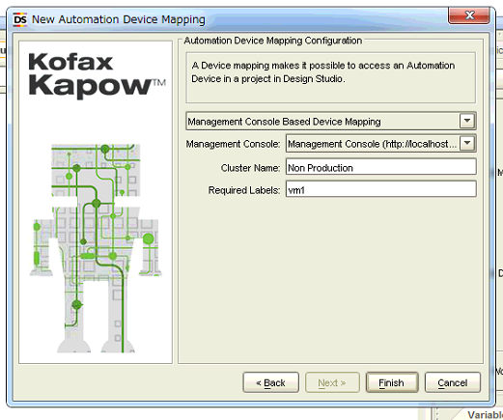
Cluster Name：Non Production
Device Automation ServiceのLablesと同じ：「vm1」
クリック

8、Device Automation Stepを作成する
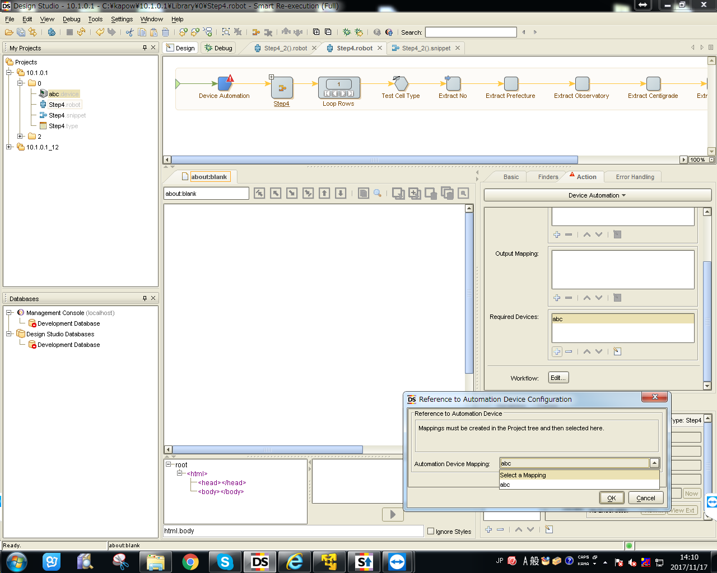
作成したMapping
1、Set DA Step
2、Mapping追加
3、Mapping選択
4、クリック
5、更新
6、[Edit...]をクリックして、DA画面に入る。

DA画面に入る。

